n32
Metodo1 | Metodo2 | Metodo3 | Estadística | Metodo1 | Metodo2 | Metodo3
0.904594 | 0.196323 | 0.312691 | Mínimo | 0.041568 | 0.030173 | 0.125543
0.132302 | 0.147215 | 0.159293 | Máximo | 0.904594 | 0.196323 | 0.312691
0.063705 | 0.105609 | 0.224561 | Promedio | 0.07659967 | 0.05733255 | 0.17838266
0.101558 | 0.100512 | 0.168086 | Desv. Estándar | 0.08462389087 | 0.024179861 | 0.0261608368
0.078857 | 0.079807 | 0.152019 | Coef. Variación | 110.48% | 42.17% | 14.67%
0.086468 | 0.10674 | 0.220673
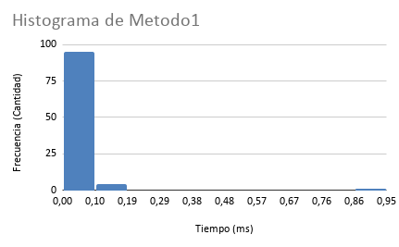
0.109685 | 0.115786 | 0.156858
0.094479 | 0.144754 | 0.154593
0.063052 | 0.067752 | 0.148977
0.063734 | 0.060935 | 0.15111
0.066635 | 0.065382 | 0.149832
0.062181 | 0.049734 | 0.204603
0.062511 | 0.051912 | 0.13777
0.059636 | 0.051946 | 0.140563
0.06072 | 0.046059 | 0.137722
0.094728 | 0.074628 | 0.203426
0.085446 | 0.098615 | 0.138129
0.057301 | 0.046205 | 0.142332
0.060787 | 0.043682 | 0.137851
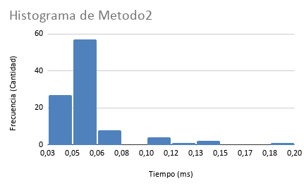
0.061703 | 0.049115 | 0.141188
0.058286 | 0.045909 | 0.141783
0.095648 | 0.045772 | 0.139972
0.058703 | 0.044608 | 0.146848
0.057285 | 0.055033 | 0.1519
0.074694 | 0.063598 | 0.18373
0.071381 | 0.052678 | 0.145152
0.066588 | 0.046168 | 0.151924
0.064691 | 0.046486 | 0.170651
0.085669 | 0.078016 | 0.200163
0.086607 | 0.078669 | 0.201659
0.075083 | 0.054072 | 0.199358
0.077736 | 0.06274 | 0.200409
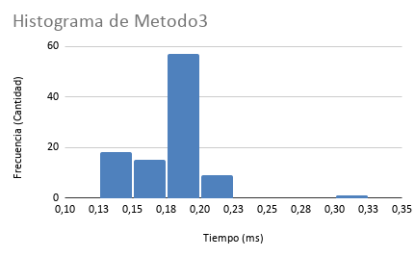
0.074076 | 0.061014 | 0.205267
0.066914 | 0.058059 | 0.196105
0.074448 | 0.055984 | 0.204193
0.067711 | 0.051834 | 0.189896
0.068258 | 0.055688 | 0.191069
0.071943 | 0.052893 | 0.193305
0.066928 | 0.052796 | 0.18698
0.061926 | 0.051556 | 0.191679
0.065501 | 0.051693 | 0.195801
0.071524 | 0.05619 | 0.18776
0.068884 | 0.061803 | 0.191016
0.07484 | 0.050936 | 0.186334
0.079919 | 0.051646 | 0.189842
0.06485 | 0.049868 | 0.168554
0.051787 | 0.032679 | 0.136023
0.065383 | 0.066911 | 0.194084
0.068097 | 0.058042 | 0.188508
0.069493 | 0.054489 | 0.194065
0.073196 | 0.05283 | 0.197434
0.067302 | 0.055135 | 0.195028
0.066982 | 0.054754 | 0.17971
0.065337 | 0.036148 | 0.194978
0.063166 | 0.051569 | 0.196475
0.067107 | 0.053921 | 0.195577
0.068125 | 0.048952 | 0.187905
0.066425 | 0.049191 | 0.183078
0.06326 | 0.049859 | 0.192773
0.067244 | 0.052966 | 0.188025
0.065923 | 0.052727 | 0.193968
0.067135 | 0.051275 | 0.194868
0.07007 | 0.056643 | 0.198171
0.071759 | 0.065038 | 0.198312
0.069549 | 0.0524 | 0.188896
0.069022 | 0.047894 | 0.191379
0.072398 | 0.049603 | 0.189336
0.071027 | 0.058957 | 0.183165
0.066532 | 0.048772 | 0.185801
0.064519 | 0.051041 | 0.184955
0.06534 | 0.05013 | 0.173633
0.065199 | 0.050146 | 0.183867
0.094326 | 0.044541 | 0.182878
0.065905 | 0.04592 | 0.191097
0.063305 | 0.043635 | 0.175401
0.063768 | 0.043802 | 0.178236
0.061829 | 0.047881 | 0.18043
0.057602 | 0.045175 | 0.185635
0.059457 | 0.044031 | 0.183873
0.064711 | 0.047693 | 0.175443
0.061869 | 0.04616 | 0.172413
0.062898 | 0.043305 | 0.180657
0.06212 | 0.047673 | 0.173124
0.046662 | 0.033812 | 0.128449
0.041568 | 0.030466 | 0.125543
0.045817 | 0.030173 | 0.128166
0.06435 | 0.047356 | 0.179923
0.065756 | 0.049022 | 0.191663
0.060934 | 0.0468 | 0.183587
0.063545 | 0.049281 | 0.190327
0.06385 | 0.046487 | 0.185834
0.062961 | 0.050872 | 0.186555
0.064915 | 0.049593 | 0.184974
0.060525 | 0.048102 | 0.175627
0.047477 | 0.041571 | 0.17414
0.042883 | 0.033729 | 0.127682
0.060482 | 0.04432 | 0.173387
0.065761 | 0.048972 | 0.17947
0.060733 | 0.043392 | 0.181284
0.062406 | 0.048999 | 0.178827

n64
Metodo1 | Metodo2 | Metodo3 | Estadística | Metodo1 | Metodo2 | Metodo3
0.120807 | 0.091217 | 0.724621 | Mínimo | 0.043441 | 0.026814 | 0.006694
0.118739 | 0.07464 | 0.170525 | Máximo | 0.164223 | 0.125789 | 0.724621
0.117895 | 0.089772 | 0.150274 | Promedio | 0.08309038 | 0.05897776 | 0.15596651
0.118955 | 0.090564 | 0.145036 | Desv. Estándar | 0.02904304368 | 0.01795697401 | 0.1570060084
0.121587 | 0.097117 | 0.152206 | Coef. Variación | 34.95% | 30.45% | 100.67%
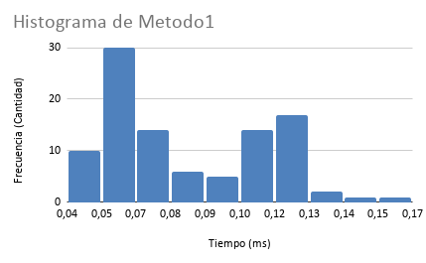
0.084395 | 0.057614 | 0.079237
0.082545 | 0.056059 | 0.080565
0.075989 | 0.061058 | 0.106905
0.117192 | 0.090847 | 0.133707
0.127084 | 0.095545 | 0.136873
0.115378 | 0.073307 | 0.104694
0.118538 | 0.072213 | 0.149794
0.125105 | 0.076833 | 0.148199
0.125176 | 0.125789 | 0.148716
0.11909 | 0.078043 | 0.142573
0.128842 | 0.077442 | 0.150369
0.164223 | 0.071677 | 0.152666
0.117925 | 0.081157 | 0.140072
0.146823 | 0.069481 | 0.143366
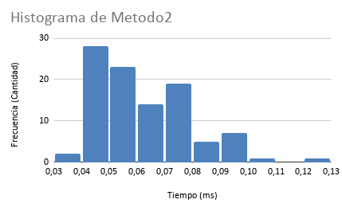
0.111835 | 0.072085 | 0.136255
0.113108 | 0.072599 | 0.179251
0.110487 | 0.065582 | 0.151101
0.117223 | 0.064698 | 0.151493
0.110448 | 0.068806 | 0.156688
0.111441 | 0.064858 | 0.143998
0.105684 | 0.062738 | 0.152884
0.110358 | 0.069584 | 0.146713
0.120514 | 0.075452 | 0.155238
0.107556 | 0.061769 | 0.148347
0.114097 | 0.071078 | 0.151604
0.107306 | 0.064966 | 0.152811
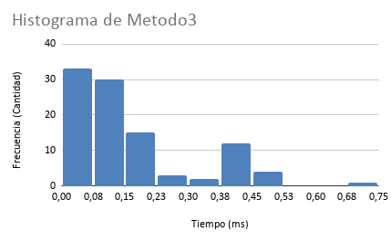
0.104637 | 0.063187 | 0.320803
0.105177 | 0.064532 | 0.148516
0.108643 | 0.079217 | 0.145555
0.097658 | 0.059166 | 0.079128
0.088313 | 0.04418 | 0.225026
0.078186 | 0.040351 | 0.078168
0.090066 | 0.046848 | 0.083083
0.10254 | 0.062969 | 0.123124
0.099544 | 0.042024 | 0.241123
0.068261 | 0.039892 | 0.078006
0.081622 | 0.082437 | 0.132899
0.126102 | 0.067892 | 0.140702
0.11529 | 0.062723 | 0.424557
0.134811 | 0.068073 | 0.152068
0.054257 | 0.071275 | 0.14881
0.053604 | 0.063024 | 0.155045
0.054385 | 0.086921 | 0.465224
0.057748 | 0.049968 | 0.146908
0.05955 | 0.048697 | 0.113428
0.059129 | 0.048495 | 0.453619
0.065447 | 0.090153 | 0.464621
0.071926 | 0.044558 | 0.497146
0.062116 | 0.055216 | 0.422057
0.065306 | 0.04824 | 0.419461
0.056458 | 0.045826 | 0.411318
0.051475 | 0.030503 | 0.284863
0.053837 | 0.044152 | 0.402936
0.053349 | 0.041124 | 0.431859
0.06006 | 0.047294 | 0.435073
0.06684 | 0.050271 | 0.432564
0.066719 | 0.046712 | 0.426583
0.056123 | 0.043283 | 0.437989
0.056176 | 0.041044 | 0.434262
0.054504 | 0.043827 | 0.433843
0.066236 | 0.049836 | 0.36076
0.068956 | 0.044045 | 0.009228
0.066588 | 0.048961 | 0.012246
0.060977 | 0.045923 | 0.009929
0.063324 | 0.047034 | 0.010561
0.070855 | 0.072676 | 0.011293
0.065729 | 0.050448 | 0.011055
0.051731 | 0.042062 | 0.011234
0.048579 | 0.047417 | 0.011737
0.051615 | 0.040285 | 0.009734
0.053523 | 0.043101 | 0.011637
0.095019 | 0.043916 | 0.009182
0.083795 | 0.046843 | 0.00978
0.055175 | 0.048869 | 0.011668
0.052014 | 0.04861 | 0.011849
0.061475 | 0.049844 | 0.01106
0.068559 | 0.046969 | 0.014822
0.054388 | 0.046539 | 0.011396
0.068625 | 0.046381 | 0.011109
0.055681 | 0.043544 | 0.01141
0.058035 | 0.044297 | 0.0114
0.05639 | 0.043701 | 0.011018
0.049679 | 0.039796 | 0.009555
0.04706 | 0.038919 | 0.010503
0.061559 | 0.044879 | 0.010162
0.063164 | 0.036494 | 0.010069
0.056692 | 0.05081 | 0.009205
0.048698 | 0.041359 | 0.009235
0.064727 | 0.045012 | 0.109111
0.101258 | 0.067382 | 0.009863
0.063821 | 0.071674 | 0.009306
0.060458 | 0.099293 | 0.009552
0.055639 | 0.043404 | 0.010961
0.049369 | 0.041975 | 0.011179
0.043441 | 0.026814 | 0.006694

n128
Metodo1 | Metodo2 | Metodo3 | Estadística | Metodo1 | Metodo2 | Metodo3
0.07069 | 0.076005 | 0.020001 | Mínimo | 0.044392 | 0.037396 | 0.017597
0.062975 | 0.053005 | 0.018418 | Máximo | 0.12654 | 0.116463 | 0.057083
0.110044 | 0.043612 | 0.017856 | Promedio | 0.07208476 | 0.06094589 | 0.02942416
0.055419 | 0.045872 | 0.017894 | Desv. Estándar | 0.01261656896 | 0.01241343323 | 0.006207627826
0.05222 | 0.043961 | 0.018399 | Coef. Variación | 17.50% | 20.37% | 21.10%
0.062514 | 0.044786 | 0.018274
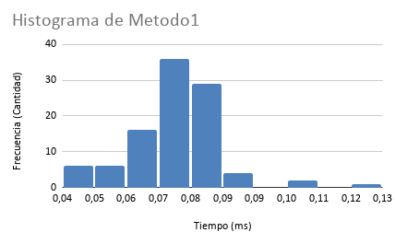
0.057362 | 0.044407 | 0.017998
0.056596 | 0.046299 | 0.017597
0.045631 | 0.038004 | 0.017764
0.061788 | 0.062364 | 0.032265
0.12654 | 0.064688 | 0.01874
0.052408 | 0.040484 | 0.018008
0.047144 | 0.037396 | 0.017932
0.053749 | 0.053656 | 0.026864
0.071151 | 0.040746 | 0.017657
0.044651 | 0.06361 | 0.028949
0.046617 | 0.038502 | 0.018403
0.044392 | 0.040899 | 0.0182
0.060076 | 0.05995 | 0.031538
0.061891 | 0.061791 | 0.029655
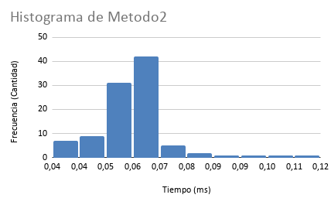
0.06718 | 0.116463 | 0.029785
0.072561 | 0.058899 | 0.02798
0.080572 | 0.058085 | 0.02621
0.070748 | 0.063784 | 0.02742
0.082762 | 0.056038 | 0.033306
0.083737 | 0.051304 | 0.021881
0.047375 | 0.038619 | 0.018304
0.069604 | 0.054965 | 0.029071
0.071837 | 0.059734 | 0.031791
0.077614 | 0.063065 | 0.035098
0.074921 | 0.061714 | 0.034873
0.081036 | 0.058624 | 0.029191
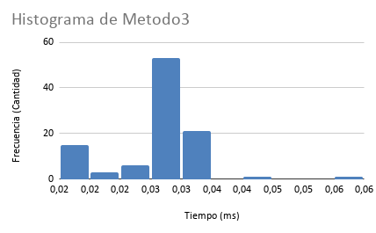
0.081441 | 0.061843 | 0.032119
0.076513 | 0.062314 | 0.033741
0.077094 | 0.076105 | 0.057083
0.064404 | 0.048605 | 0.028654
0.0718 | 0.064456 | 0.032001
0.079564 | 0.058859 | 0.030293
0.076121 | 0.059669 | 0.03424
0.07521 | 0.058611 | 0.032541
0.076325 | 0.062134 | 0.033046
0.074206 | 0.066122 | 0.035026
0.082803 | 0.084507 | 0.043164
0.082648 | 0.067458 | 0.030872
0.081353 | 0.059871 | 0.032
0.070452 | 0.055655 | 0.028078
0.093678 | 0.06869 | 0.034503
0.079543 | 0.068863 | 0.036271
0.072925 | 0.054103 | 0.028533
0.064802 | 0.056588 | 0.030773
0.072583 | 0.061274 | 0.032169
0.077038 | 0.063026 | 0.031855
0.066828 | 0.063956 | 0.029399
0.077238 | 0.06396 | 0.030894
0.074969 | 0.063474 | 0.029105
0.075593 | 0.092968 | 0.031335
0.071236 | 0.058822 | 0.030996
0.08118 | 0.09724 | 0.030888
0.082612 | 0.070066 | 0.029797
0.077982 | 0.061642 | 0.032178
0.069526 | 0.065998 | 0.031617
0.086987 | 0.061959 | 0.033183
0.08734 | 0.064368 | 0.030996
0.078219 | 0.065313 | 0.032158
0.068969 | 0.058691 | 0.033719
0.071165 | 0.061333 | 0.033195
0.071322 | 0.055644 | 0.029606
0.071499 | 0.060168 | 0.030708
0.08011 | 0.071981 | 0.033441
0.079566 | 0.063535 | 0.033473
0.072572 | 0.068621 | 0.032222
0.078474 | 0.058235 | 0.029235
0.07239 | 0.064123 | 0.029355
0.104427 | 0.066934 | 0.032312
0.067671 | 0.060134 | 0.031136
0.074604 | 0.063879 | 0.033144
0.06925 | 0.06583 | 0.033459
0.075563 | 0.064186 | 0.034612
0.074917 | 0.0622 | 0.032636
0.070797 | 0.059673 | 0.035422
0.074096 | 0.060919 | 0.030647
0.07084 | 0.061668 | 0.033415
0.070391 | 0.061491 | 0.0196
0.08395 | 0.063359 | 0.030636
0.079513 | 0.078846 | 0.032699
0.086503 | 0.070138 | 0.034625
0.077106 | 0.060242 | 0.031399
0.076875 | 0.064496 | 0.031687
0.075501 | 0.062137 | 0.031806
0.07608 | 0.056514 | 0.024621
0.066551 | 0.058059 | 0.032192
0.071993 | 0.103225 | 0.030261
0.062832 | 0.057087 | 0.033595
0.063166 | 0.05343 | 0.031493
0.061488 | 0.066824 | 0.030264
0.062605 | 0.068393 | 0.029086
0.070332 | 0.054505 | 0.029694
0.064632 | 0.05097 | 0.030377
0.065494 | 0.052736 | 0.030218
0.061214 | 0.054533 | 0.029596

n256
Metodo1 | Metodo2 | Metodo3 | Estadística | Metodo1 | Metodo2 | Metodo3
0.131949 | 0.102282 | 0.107629 | Mínimo | 0.049654 | 0.082056 | 0.088114
0.15494 | 0.102336 | 0.102212 | Máximo | 0.359522 | 0.262144 | 0.118884
0.116455 | 0.092842 | 0.105749 | Promedio | 0.11466187 | 0.1195066 | 0.10297537
0.119085 | 0.092933 | 0.107123 | Desv. Estándar | 0.06510871439 | 0.04919558875 | 0.005839678915
0.117111 | 0.099292 | 0.106038 | Coef. Variación | 56.78% | 41.17% | 5.67%
0.112508 | 0.091482 | 0.108186
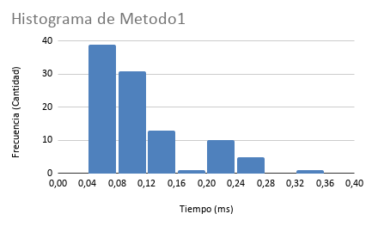
0.115991 | 0.097471 | 0.112472
0.127778 | 0.098786 | 0.107689
0.115018 | 0.097489 | 0.100553
0.114851 | 0.092466 | 0.100095
0.138739 | 0.262144 | 0.100632
0.132989 | 0.10823 | 0.105192
0.1256 | 0.106025 | 0.108369
0.116588 | 0.109424 | 0.102808
0.124889 | 0.108154 | 0.118884
0.133741 | 0.112539 | 0.113733
0.127717 | 0.106412 | 0.103349
0.111475 | 0.103548 | 0.097572
0.114762 | 0.101635 | 0.105493
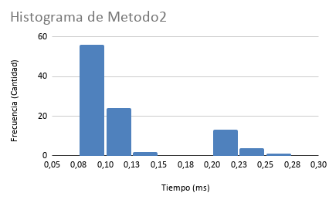
0.142893 | 0.129518 | 0.104328
0.116794 | 0.105029 | 0.101633
0.11315 | 0.099108 | 0.101388
0.117501 | 0.113379 | 0.109799
0.116719 | 0.104297 | 0.110055
0.127292 | 0.106241 | 0.108392
0.127505 | 0.101827 | 0.111098
0.116285 | 0.102416 | 0.111125
0.117527 | 0.128281 | 0.108181
0.109536 | 0.12264 | 0.108659
0.123343 | 0.088819 | 0.109934
0.101599 | 0.087439 | 0.104974
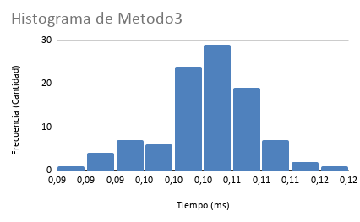
0.106265 | 0.091215 | 0.103237
0.097198 | 0.089318 | 0.093085
0.105491 | 0.09627 | 0.102283
0.100384 | 0.097735 | 0.106634
0.102455 | 0.08897 | 0.10879
0.102 | 0.098535 | 0.106125
0.115865 | 0.098305 | 0.109442
0.103279 | 0.09889 | 0.108279
0.098048 | 0.096339 | 0.107474
0.10408 | 0.09175 | 0.10828
0.102108 | 0.089638 | 0.100093
0.108095 | 0.094129 | 0.104249
0.091013 | 0.234758 | 0.088114
0.240793 | 0.216996 | 0.102116
0.239511 | 0.21179 | 0.096557
0.23179 | 0.212551 | 0.092455
0.359522 | 0.217664 | 0.101042
0.228336 | 0.217264 | 0.093246
0.22105 | 0.210695 | 0.091153
0.23418 | 0.211377 | 0.090922
0.233319 | 0.216292 | 0.098192
0.22529 | 0.230459 | 0.092562
0.234698 | 0.225457 | 0.095684
0.248276 | 0.215414 | 0.101834
0.240532 | 0.215178 | 0.102726
0.235342 | 0.232774 | 0.096349
0.23533 | 0.220665 | 0.09453
0.253803 | 0.222247 | 0.095336
0.241672 | 0.220376 | 0.092165
0.174323 | 0.111664 | 0.102579
0.063361 | 0.093094 | 0.105953
0.058528 | 0.095656 | 0.106128
0.068778 | 0.101285 | 0.105216
0.068232 | 0.102711 | 0.103161
0.056902 | 0.090642 | 0.109243
0.056895 | 0.101392 | 0.102787
0.061852 | 0.094444 | 0.108293
0.058278 | 0.090213 | 0.105817
0.060774 | 0.096364 | 0.103661
0.06129 | 0.091905 | 0.100529
0.054735 | 0.09605 | 0.104777
0.055952 | 0.091201 | 0.099345
0.059596 | 0.089584 | 0.101693
0.057567 | 0.088201 | 0.101535
0.053809 | 0.091055 | 0.103277
0.053968 | 0.087218 | 0.100465
0.061264 | 0.092135 | 0.100809
0.053105 | 0.091276 | 0.104672
0.055018 | 0.091136 | 0.10113
0.056816 | 0.088974 | 0.102864
0.055177 | 0.087602 | 0.104282
0.052695 | 0.099063 | 0.103395
0.057137 | 0.091187 | 0.103366
0.052269 | 0.092711 | 0.10135
0.059722 | 0.087135 | 0.089764
0.055688 | 0.103188 | 0.097018
0.056019 | 0.10334 | 0.090547
0.074379 | 0.087616 | 0.104172
0.054527 | 0.089077 | 0.104116
0.05723 | 0.08913 | 0.104176
0.052343 | 0.087638 | 0.100059
0.068498 | 0.089134 | 0.099056
0.053962 | 0.094368 | 0.099049
0.052546 | 0.082056 | 0.100488
0.051764 | 0.086707 | 0.112514
0.0503 | 0.103103 | 0.104425
0.059816 | 0.089153 | 0.103928
0.079363 | 0.091401 | 0.11572
0.049654 | 0.083316 | 0.09988

n512
Metodo1 | Metodo2 | Metodo3 | Estadística | Metodo1 | Metodo2 | Metodo3
0.102559 | 0.166153 | 0.375808 | Mínimo | 0.064802 | 0.081446 | 0.289744
0.100139 | 0.169662 | 0.378571 | Máximo | 0.129151 | 0.315973 | 0.398624
0.098368 | 0.157681 | 0.335872 | Promedio | 0.09032157 | 0.12552118 | 0.36110831
0.105659 | 0.173545 | 0.374056 | Desv. Estándar | 0.01055883512 | 0.03486495475 | 0.01856180268
0.103082 | 0.165498 | 0.380585 | Coef. Variación | 11.69% | 27.78% | 5.14%
0.094875 | 0.164747 | 0.381312
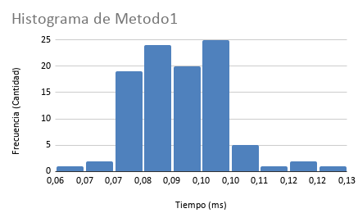
0.095771 | 0.169068 | 0.378051
0.099767 | 0.165962 | 0.376455
0.096254 | 0.171488 | 0.374429
0.100801 | 0.170064 | 0.389019
0.098748 | 0.172026 | 0.330576
0.108554 | 0.155761 | 0.289744
0.087535 | 0.15214 | 0.368263
0.098248 | 0.163174 | 0.36311
0.094181 | 0.315973 | 0.379154
0.095263 | 0.163547 | 0.379837
0.097505 | 0.185104 | 0.350091
0.095045 | 0.161945 | 0.36837
0.091847 | 0.162097 | 0.365287
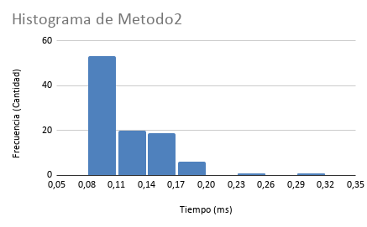
0.090058 | 0.154829 | 0.347954
0.086772 | 0.16048 | 0.350134
0.090992 | 0.191985 | 0.354896
0.09177 | 0.162339 | 0.359661
0.10182 | 0.163022 | 0.386128
0.094328 | 0.159215 | 0.384118
0.095632 | 0.165855 | 0.384369
0.116705 | 0.12514 | 0.394725
0.087734 | 0.107556 | 0.395677
0.083912 | 0.105696 | 0.391474
0.086565 | 0.117047 | 0.391284
0.088163 | 0.106196 | 0.389793
0.087471 | 0.10424 | 0.395452
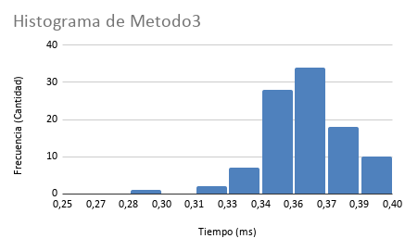
0.089285 | 0.109904 | 0.398624
0.081684 | 0.104698 | 0.391248
0.129151 | 0.110418 | 0.382662
0.085905 | 0.107415 | 0.384167
0.08025 | 0.097181 | 0.358754
0.084449 | 0.103548 | 0.368706
0.083539 | 0.106319 | 0.359024
0.076285 | 0.106147 | 0.355634
0.08014 | 0.098235 | 0.354261
0.082585 | 0.098653 | 0.360908
0.080572 | 0.107124 | 0.360315
0.083629 | 0.105309 | 0.362552
0.080817 | 0.100324 | 0.360808
0.080902 | 0.101264 | 0.363561
0.084199 | 0.108947 | 0.361955
0.080537 | 0.098698 | 0.365373
0.082797 | 0.099856 | 0.362831
0.08195 | 0.103183 | 0.365316
0.078926 | 0.103093 | 0.368597
0.081627 | 0.099638 | 0.366175
0.078614 | 0.102685 | 0.3644
0.078775 | 0.102408 | 0.360226
0.07978 | 0.098456 | 0.364851
0.08181 | 0.103851 | 0.360777
0.074687 | 0.105234 | 0.348158
0.095128 | 0.108647 | 0.372033
0.101337 | 0.105526 | 0.344407
0.08082 | 0.104126 | 0.32221
0.083073 | 0.097755 | 0.353126
0.076811 | 0.103275 | 0.329349
0.077466 | 0.101518 | 0.374748
0.076107 | 0.100331 | 0.368242
0.064802 | 0.081446 | 0.356293
0.079702 | 0.100956 | 0.368836
0.079711 | 0.10438 | 0.369082
0.078727 | 0.103342 | 0.335819
0.111301 | 0.127752 | 0.353468
0.096049 | 0.120347 | 0.368098
0.101001 | 0.116051 | 0.365832
0.08929 | 0.109207 | 0.349323
0.087896 | 0.128105 | 0.374381
0.095738 | 0.112544 | 0.331293
0.090962 | 0.116634 | 0.340246
0.100268 | 0.109515 | 0.361333
0.09826 | 0.130866 | 0.348363
0.097532 | 0.113739 | 0.344444
0.091696 | 0.12894 | 0.343479
0.105877 | 0.118479 | 0.352066
0.12008 | 0.236141 | 0.356113
0.096029 | 0.106798 | 0.357663
0.092945 | 0.117956 | 0.353112
0.092979 | 0.121015 | 0.370221
0.097094 | 0.114944 | 0.356789
0.084393 | 0.106754 | 0.350382
0.093499 | 0.10612 | 0.346734
0.087835 | 0.113754 | 0.340272
0.086833 | 0.112411 | 0.351046
0.099536 | 0.106363 | 0.338784
0.087747 | 0.109275 | 0.340754
0.100967 | 0.105743 | 0.348676
0.086252 | 0.108879 | 0.350589
0.089691 | 0.106434 | 0.335294
0.088222 | 0.120188 | 0.322608
0.089658 | 0.103251 | 0.350826
0.091397 | 0.116793 | 0.347377
0.093871 | 0.093458 | 0.352202
0.071573 | 0.095204 | 0.350942
0.072984 | 0.095333 | 0.349838

n1024
Metodo1 | Metodo2 | Metodo3 | Estadística | Metodo1 | Metodo2 | Metodo3
0.143327 | 0.194218 | 1.434264 | Mínimo | 0.106472 | 0.14168 | 0.830006
0.137995 | 0.197996 | 1.490582 | Máximo | 0.233573 | 0.342849 | 2.1785
0.149064 | 0.188071 | 1.454958 | Promedio | 0.15981094 | 0.20507628 | 1.34090773
0.13875 | 0.183435 | 1.305821 | Desv. Estándar | 0.03343118843 | 0.04218179755 | 0.3868027498
0.152076 | 0.2119 | 1.471817 | Coef. Variación | 20.92% | 20.57% | 28.85%
0.141749 | 0.184918 | 1.440946
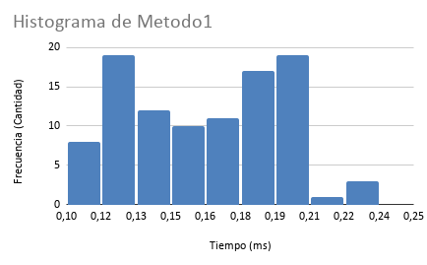
0.144199 | 0.195723 | 1.54981
0.146002 | 0.201893 | 1.494716
0.148475 | 0.21051 | 1.515978
0.230298 | 0.342849 | 1.461414
0.222249 | 0.265202 | 1.442785
0.203465 | 0.216717 | 1.460137
0.191764 | 0.22904 | 1.463141
0.166734 | 0.198354 | 1.477948
0.156687 | 0.207388 | 1.466304
0.144786 | 0.187632 | 0.921164
0.108568 | 0.14168 | 0.834815
0.110718 | 0.146935 | 1.044939
0.119191 | 0.158771 | 0.862448
0.120245 | 0.147068 | 0.830006
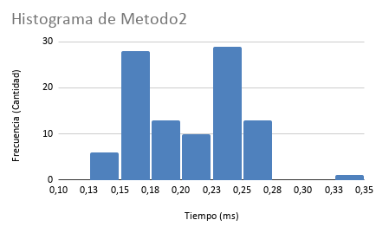
0.106472 | 0.144319 | 0.983201
0.152142 | 0.173049 | 0.867085
0.115043 | 0.164322 | 0.911217
0.111983 | 0.153629 | 0.83911
0.110716 | 0.150706 | 0.887788
0.113374 | 0.150679 | 0.930852
0.10894 | 0.145963 | 0.947599
0.176268 | 0.266862 | 0.895496
0.146582 | 0.180589 | 0.847473
0.153886 | 0.162735 | 1.05542
0.137187 | 0.182558 | 0.847262
0.131768 | 0.163715 | 1.061713
0.128372 | 0.157921 | 0.847842
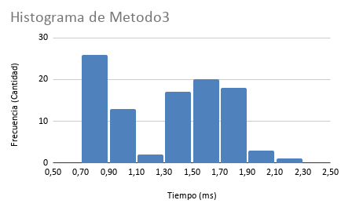
0.122102 | 0.159353 | 0.842402
0.121038 | 0.160203 | 0.876275
0.147651 | 0.155582 | 1.373221
0.163843 | 0.180369 | 0.848776
0.127115 | 0.184457 | 0.956472
0.140532 | 0.164909 | 0.886443
0.132978 | 0.175345 | 0.966148
0.123529 | 0.156728 | 0.863842
0.174709 | 0.210789 | 0.975556
0.146812 | 0.174549 | 1.334039
0.127106 | 0.155454 | 0.837293
0.123587 | 0.154815 | 0.879177
0.119967 | 0.158725 | 0.849516
0.116843 | 0.154719 | 0.83607
0.189518 | 0.244508 | 1.571979
0.177653 | 0.227751 | 1.574298
0.172999 | 0.227014 | 1.63349
0.192637 | 0.24842 | 1.63113
0.18564 | 0.230826 | 1.600509
0.180821 | 0.22508 | 1.723689
0.199415 | 0.259758 | 1.760303
0.193389 | 0.236885 | 1.724886
0.190766 | 0.245852 | 1.72224
0.200569 | 0.241414 | 1.68109
0.206642 | 0.244489 | 1.775717
0.203422 | 0.255739 | 1.770276
0.189916 | 0.274632 | 1.775659
0.203339 | 0.252562 | 1.720512
0.190942 | 0.248893 | 1.658391
0.197676 | 0.248987 | 1.770676
0.189679 | 0.23956 | 1.686644
0.195281 | 0.251102 | 1.6443
0.189181 | 0.244534 | 1.768483
0.201394 | 0.250809 | 1.685088
0.201007 | 0.255842 | 1.695546
0.204583 | 0.260681 | 1.709042
0.180873 | 0.242758 | 1.733395
0.172094 | 0.227411 | 1.816369
0.187829 | 0.241065 | 1.647548
0.198433 | 0.250268 | 1.646912
0.187969 | 0.235752 | 1.715073
0.184532 | 0.249936 | 2.1785
0.233573 | 0.245405 | 1.861144
0.201696 | 0.248025 | 1.912459
0.190793 | 0.238266 | 1.873451
0.188627 | 0.252412 | 1.922056
0.182819 | 0.248465 | 1.959476
0.182688 | 0.250005 | 1.798585
0.180361 | 0.232179 | 1.723833
0.17275 | 0.237217 | 1.693049
0.163288 | 0.21173 | 1.608445
0.165861 | 0.208115 | 1.234556
0.127108 | 0.159951 | 0.868198
0.116519 | 0.154771 | 1.377878
0.164753 | 0.219142 | 1.669218
0.194365 | 0.241303 | 1.647872
0.117441 | 0.168868 | 0.884436
0.11735 | 0.156754 | 0.933979
0.131722 | 0.160299 | 0.919189
0.123301 | 0.161254 | 1.320191
0.11871 | 0.155009 | 0.879632
0.181754 | 0.229846 | 1.633651
0.171778 | 0.230645 | 1.211012
0.135081 | 0.165919 | 0.870193
0.114612 | 0.148546 | 0.877032
0.161068 | 0.215154 | 0.857001
0.11799 | 0.152476 | 0.861211

Resumen
n | Promedio1 | Promedio2 | Promedio3 | Ratio1 | Log2(ratio1) | Ratio2 | Log2(ratio2) | Ratio3 | Log2(ratio3)
32 | 0.07659967 | 0.05733255 | 0.17838266
64 | 0.08309038 | 0.05897776 | 0.15596651 | 1.084735483 | 0.1173432781 | 1.028695915 | 0.04081658156 | 0.8743367208 | -0.1937391036
128 | 0.07208476 | 0.06094589 | 0.02942416 | 0.8675463995 | -0.2049871747 | 1.033370715 | 0.04735790401 | 0.188656911 | -2.406163144
¿A qué valor parece converger el logaritmo?
Segun la tabla y el gráfico log-log, se nota claramente la diferencia de rendimiento. Los métodos 1 y 2 (cuentaPares, cuentaPares2) tienen líneas mucho más planas y ratios bajos, lo que indica un crecimiento más eficiente, cercano a O(NlogN). En cambio, la línea del método 3 (cuentaPares3) sube de forma muy empinada. Esto se confirma directamente con los cálculos de que, al duplicar el tamaño de N=512 a N=1024, su logaritmo del ratio da 1.89. Como este valor es prácticamente 2, queda demostrado que este tercer método tiene una complejidad cuadrática O(N2), siendo el más ineficiente de los tres cuando se tiende a un número infinito.
256 | 0.11466187 | 0.1195066 | 0.10297537 | 1.59065342 | 0.6696195276 | 1.960863973 | 0.9714894578 | 3.499687672 | 1.807226175
512 | 0.09032157 | 0.12552118 | 0.36110831 | 0.7877210619 | -0.3442432441 | 1.050328434 | 0.07084052374 | 3.506744477 | 1.810132311
Grafico log-log
1024 | 0.15981094 | 0.20507628 | 1.34090773 | 1.769355205 | 0.8232237038 | 1.633798216 | 0.7082298132 | 3.713311748 | 1.892706441

